상품제안서
영국R. 코지 인덕션IH 세라믹 2종 세트 28cm + 내열유리뚜껑 | 상품코드: S39681

 |  |  |  |  |  |  | 02-713-8555 | www.synergygift.co.kr
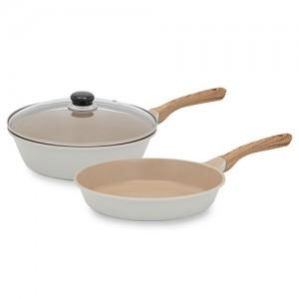

【상세/제작정보】

【인쇄/포장옵션】 | 스티커 / 포장지포장

【공급단가】 | 수량 | 20~ | 50~ | 100~ | 300~ | 500~
*VAT별도 | 단가 | 40,190원 | 39,230원 | 37,320원 | 36,360원 | 35,720원

【상품 URL】 | https://www.synergygift.co.kr:443/src/goods_detail.php?gdno=39681

